GV-SL
Zvolte jazyk |  |  |  |  |  |  |  | Šířka stavebního otvoru (W) [mm] |  |  |  |  |  | Hloubka vedení (D) [mm] |  |  |  |  |  |  | Typ pohonu
Select a language
Wählen Sie eine Sprache: |  |  | CZ |  |  |  |  | Výška stavebního otvoru (H) [mm] |  |  |  |  |  | Spodní hrana horizontálního vedení (K) [mm] |  |  |  |  |  |  | Délka pohonu (X) [mm]
Wybierz język:
Sélectionner une langue: |  |  |  |  |  |  |  | Ovládání |  |  |  |  |  | Spodní hrana plně otevřených vrat (CPH) [mm] |  |  |  |  |  |  | Kotvící bod lišty pohonu (E1) [mm]
Kies een taal:
 |  |  |  |  |  |  |  | Výška nádpraží (F) [mm] |  |  |  |  |  | Verze SL vedení |  |  |  |  |  |  | Kotvící bod pohonu (E2) [mm]

 |  |  |  |  |  |  |  |  |  |  |  |  |  |  |  | W | Šířka stavebního otvoru [mm]
Z |  |  |  |  | X |  |  |  |  |  |  |  |  |  |  | H | Výška stavebního otvoru [mm]
 |  |  |  |  |  |  | E2 |  |  |  |  |  |  |  |  | D | Hloubka vedení [mm]
 |  |  |  |  |  |  |  | D |  |  |  |  |  |  |  | K | Spodní hrana horizontálního vedení [mm]
 |  |  |  |  | Y1 = 400 |  |  |  |  |  |  |  |  |  |  | F | Výška nádpraží [mm]
 |  |  |  |  |  |  |  |  |  | Y2, E1 |  |  |  |  |  | CEL | Výška stropu [mm]
 |  |  |  |  |  |  |  |  |  |  |  |  |  |  |  | CPH* | Spodní hrana plně otevřených vrat [mm]
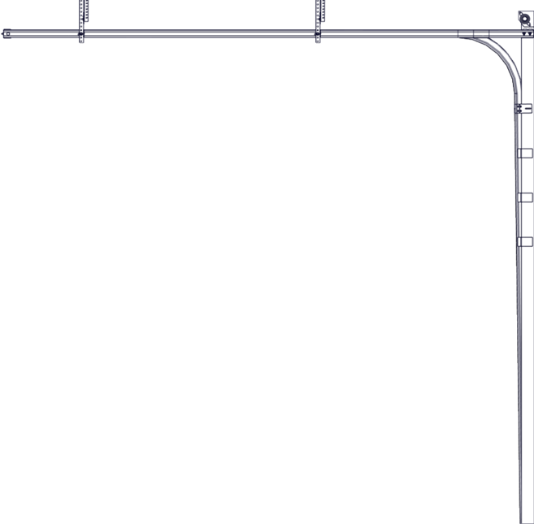
 |  |  |  |  |  |  |  |  |  |  |  |  |  |  |  | Y1 | Kotvící bod
 |  |  |  |  |  |  |  |  |  |  |  |  |  |  |  | Y2 | Kotvící bod (W>3000 nebo H>2500)
 |  |  |  |  |  |  |  |  |  |  |  |  |  |  |  | X | Délka pohonu [mm]
 |  |  |  | 255 |  |  |  |  |  |  |  |  |  |  |  | E1 | Kotvící bod lišty pohonu [mm]
 |  |  |  |  |  |  |  |  |  |  |  |  |  |  |  | E2 | Kotvící bod pohonu [mm]
 |  |  |  |  |  |  |  |  |  |  |  |  |  |  |  | Z | Pozice zásuvky, cca. 250 mm
 |  |  |  |  |  |  |  |  |  |  |  |  |  |  |  | *1 | průjezdná výška může být snížena příslušenstvím nainstalovaným na vnitřní straně vratového křídla (madlo, výztuha apod.)
 |  | Zásuvka typu CEE 7/3 nebo CEE 7/5 |  |  |  |  |  |  |  |  |  | H
 |  | 230V, 50Hz, jištěno 6 A (10 A) jističem

 |  |  |  |  |  |  |  |  |  | 470 |  |  |  |  | SL 350
 |  |  |  |  |  |  |  |  |  |  |  |  |  |  | H |  | D | K | Vrata bez motoru |  | Vrata s motorem
 |  |  |  |  |  |  |  |  | SL 350: K = H + 100 / SL 420: K = H + 190 |  |  |  |  |  | > | <= |  |  | min. CEL | CPH*1 | min. CEL | CPH*1
 |  |  |  |  |  | SL 350: H + 50 / SL 420: H + 140 |  |  |  |  |  |  |  |  |  | 2000 | H + 230 | H + 100 | H + 350 | H | H + 350 | H
 |  |  |  |  |  |  |  |  |  |  |  |  | CEL = min. H + 350 |  | 2001 | 2125
 |  |  |  |  |  |  |  |  |  |  |  |  |  |  | 2126 | 2250
 |  |  |  |  |  |  |  |  |  | SL 350: H - 190 / SL 420: H - 100 |  | CPH |  |  | 2251 | 2375
 |  |  |  |  |  |  |  |  |  |  |  |  |  |  | 2376 | 2500
 |  |  |  |  |  |  |  |  |  |  |  |  |  |  | 2501 | 2750
 |  |  |  |  |  |  |  |  |  |  |  |  |  |  | 2751 | 3000

 |  |  |  |  |  |  |  |  |  |  |  |  |  |  | SL 420
 |  |  |  |  |  |  |  |  |  |  |  |  |  |  | H |  | D | K | Vrata bez motoru |  | Vrata s motorem
 |  |  |  |  |  |  |  |  |  |  |  |  |  |  | > | <= |  |  | min. CEL | CPH*1 | min. CEL | CPH*1
 |  |  |  |  |  |  |  |  |  |  |  |  |  |  |  | 2000 | H + 230 | H + 190 | H + 420 | H | H + 420 | H
 |  |  |  |  |  |  |  |  |  |  |  |  |  |  | 2001 | 2125
 |  |  |  |  |  |  |  |  |  |  |  |  |  |  | 2126 | 2250
 |  |  |  |  |  |  |  |  |  |  |  |  |  |  | 2251 | 2375
 |  |  |  |  |  |  |  |  |  |  |  |  |  |  | 2376 | 2500
 |  |  |  |  |  |  |  |  |  |  |  |  |  |  | 2501 | 2750
 |  |  |  |  |  |  |  |  |  |  | 250 |  |  |  | 2751 | 3000

 |  |  |  |  |  |  |  |  |  |  |  |  |  |  | 0
 |  |  |  |  |  |  |  |  |  |  |  |  |  |  | H |  | X |  |  | E1 |  |  | E2
 | Minimální únosnost stropu/maximální zatížení v každém kotevním bodě: 100 kg |  |  |  |  |  |  |  |  |  |  |  |  |  | > | <= | Black | RUN 600 | Cube | Black | RUN 600 | Cube | Black | RUN 600 | Cube
 |  |  |  |  |  |  |  |  |  |  |  |  |  |  |  | 2000 | 3540 | 3100 | 3680 | 1400 |  | 1800 | 3265 | 2950 | 3480
>=125 |  |  |  |  | W |  |  |  | >=125 |  |  |  |  |  | 2001 | 2125
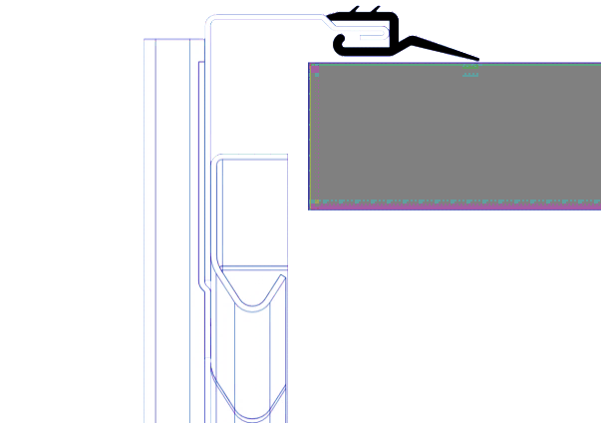
 |  |  |  |  |  |  |  |  |  |  |  |  |  |  | 2126 | 2250 |  | 4240 |  |  |  |  |  | 4060
 |  |  |  |  |  |  |  |  |  |  |  |  |  |  | 2251 | 2375
 |  |  |  |  |  |  |  |  |  |  | 50 |  |  |  | 2376 | 2500 | 4240 |  |  |  |  |  | 3975
 |  |  |  |  |  |  |  |  |  |  |  |  |  |  | 2501 | 2750 |  |  | 4160 |  |  | 2050 |  |  | 3960
 |  |  |  |  |  |  |  |  |  |  |  |  |  |  | 2751 | 3000


 |  |  |  |  |  |  |  |  |  |  |  |  |  |  |  |  |  |  |  | http://door-documents.com/en/guardy-installation-drawing-sl | http://door-documents.com/en/guardy-installation-drawing-sl
 |  |  |  |  |  |  |  |  |  |  |  |  |  |  |  |  |  |  |  |  | Guardy SL

 |  |  |  |  |  |  |  |  |  |  |  |  |  |  |  |  |  |  |  |  |  |  |  | Verze: | Formát:
 |  |  |  |  |  |  |  |  |  |  |  |  |  |  |  |  |  |  |  |  |  | 2341 |  | 2341 | A4

